UserForms
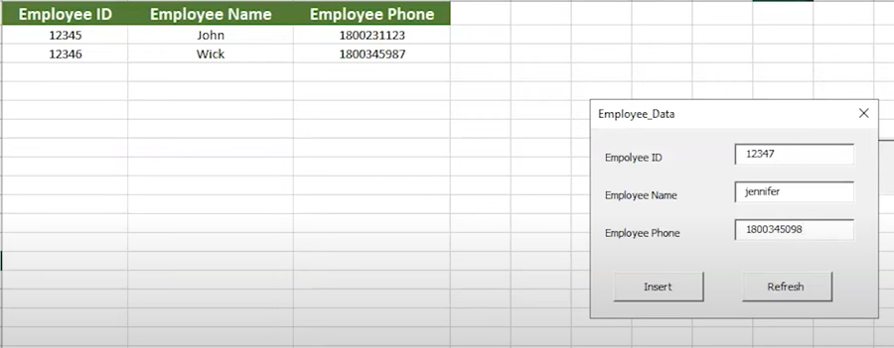
2024-03-18
13.nädal

 | VBA Excel - UserForms
 | Vaata videod

 | Näide_1
 | Excel UserForm - Your First UserForm - MY NEW TITLE
 | https://www.youtube.com/watch?v=QQNQObpAjL8

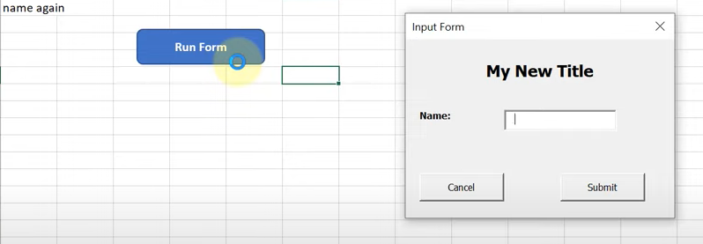

 | Näide_2
 | Excel Userforms For Beginners - How To Use Userform In Excel
 | Simplilearn
 | https://www.youtube.com/watch?v=piUQqzi49WY

ülesanne_1
Name | Phone Number | City | Dinner | Date | Car | Maximum to spend
sadsa | sadsa | San Francisco | Chinese | June 13th | Yes | 3
 |  | Ülesanne_1
 |  | Juhendi järgi looge Excel VBA-s Personalandmete vormi järgneval kujul ja kontrollige ära:
 |  | https://www.excel-easy.com/vba/userform.html
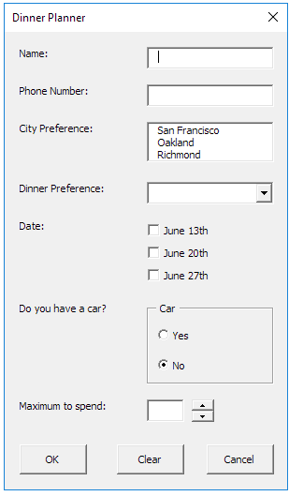
Koostage programmid nõutud andmete sisestamiseks, sisestatu salvestamiseks tabelisse töölehel enne järgmise andmete valimist, vormi puhastamiseks kui soovitakse hakata sisestama andmed uue andmete kohta ja vormi sulgemiseks.
Nupu Clear programm puhastab vormi kõik väljad ja andmed eelmise sooringu kohta.
Nupu OK programm väljastab selle töölehele.
Nupu Cancel programm paneb vormi kinni

ülesanne_2
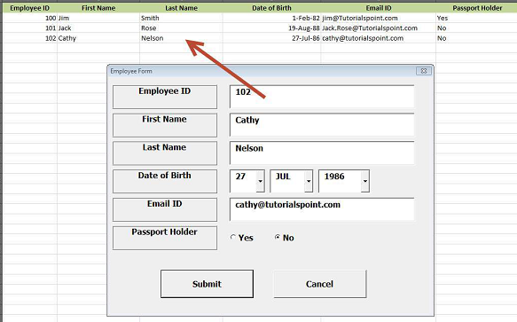
Ülesanne_2

Juhendi järgi moodusta Excel VBA vormi ja kontrolli ära
https://www.tutorialspoint.com/vba/vba_userforms.htm

